出産費資金貸付申込書
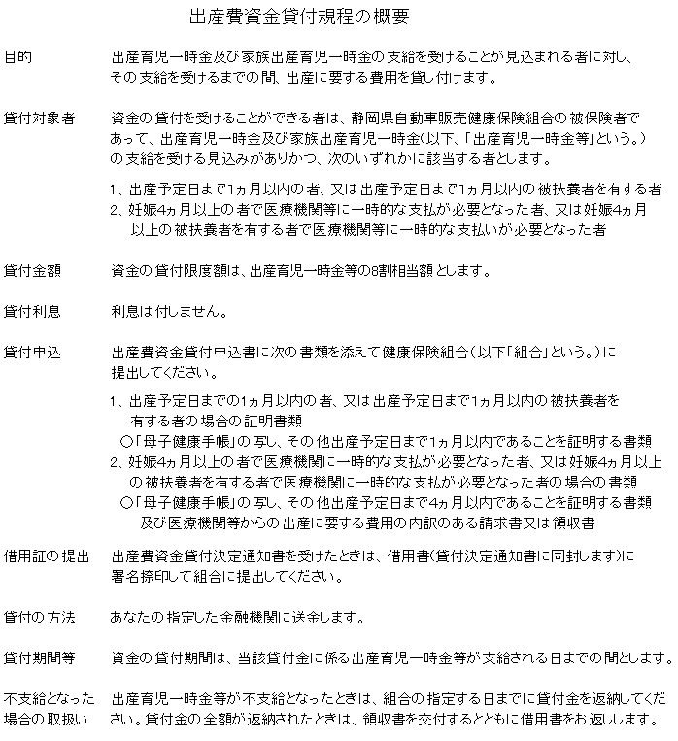
 |  |  |  |  |  | 供 覧 | 常 務 |  | 事 務 長 | 課 長 | 担 当
※シート②の概要をご覧ください｡

出 産 費 資 金 貸 付 申 込 書

被 保 険 者 記 入 欄 |  | 被保険者等の |  |  |  | 事業所名

 |  | 記号・番号

 |  | 出産を予定 している者 |  | 氏 名 |  |  |  | 生 年 月 日 |  |  |  |  | 被 保 険 者
 |  |  |  |  |  |  |  |  |  |  |  |  | と の 続 柄
 |  |  |  |  |  |  |  | 年 月 日

 |  | 出産費資金貸付申込の理由 |  |  |  |  |  | ① 出産予定日まで１ヵ月以内のため

 |  | ※該当する理由に○を付けてください。 |  |  |  |  |  | ② 妊娠４ヵ月以上で医療機関に一時的な支払いが必要なため

 |  | 出産費資金の貸付けを受けたいので別添のとおり証明書類を添えて申し込みます。

 |  | 年 月 日

 |  |  | 被保険者 | 住 所

 |  |  |  | 氏 名 |  |  |  |  |  | 印

 |  |  |  | Ｔ Ｅ Ｌ （ ） -

 |  | 静岡県自動車販売健康保険組合理事長 様

 | 振込希望 |  |  |  | 銀行 | 種 別 | 普通 | 番 号 |  |  | 名 義 | フリガナ

 | 金融機関 |  |  |  | 支店 |  | 当座

事 業 主 証 明 欄
 |  | 上記の者は当事業所に勤務しており、出産費資金の借用を希望して

 |  | いる者であることを証明します。

 |  | 年 月 日

 |  |  | 所 在 地

 |  |  | 名称

 |  |  | 代表者氏名 |  |  |  |  |  |  |  |  | 印

※ |  | 証明書類について

 |  | 申込理由 ①の場合 |  | ○「母子健康手帳」の写し、その他出産予定日まで１ヵ月以内であることを証明する書類

 |  | 申込理由 ②の場合 |  | ○「母子健康手帳」の写し、その他妊娠４ヵ月以上であることを証明する書類

 |  |  |  | ○医療機関等からの出産に要する費用の内訳のある請求書又は領収証書

